様式4
様式４「観光を活用した持続可能な地域経営の対象地域となりたい姿・経営体制」

■対象地域[ステップ1]
 | 範囲

 | 対象範囲とした理由

■なりたい姿[ステップ4]
 | 経済面：観光が地域の安定的な収入・雇用をもたらす状態を具体性を持って記載

 | 社会・文化面：観光が地域の社会・文化活動を守りつつ十分に活用する状態を具体性を持って記載

 | 環境面：観光が地域の自然環境保全に貢献ができている状態を具体性を持って記載

■指標を活用した観光地域経営体制[ステップ２]
 | 経営主体 | ワークショップ参加者 |  |  |  | 大学等研究機関・研究者
 | 名称（連携協議会等の場合） | 種別 | 名称 | 連絡先 | 関係 | 種別 | 名称 | 連絡先 | 関係

 | 主体

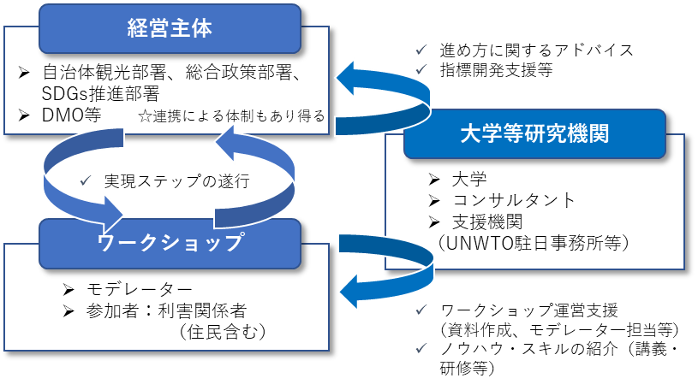
 | 担当部署
 |  |  |  |  |  | ☆観光地域経営の体制（例）の主体をもれなく記載
 | 推進リーダー

 | 庁内連携部署
 |  | 種別：業種、官民、地域等
 | 担当者 | 関係：これまでの担当部署との関係（○○計画策定委員、○○事業関係者 等）
 |  | 連絡先：電話、個人メール、携帯電話番号 等、地域の状況に沿って整理・記入
 | 連携主体（DMO等）

 | 担当者

